Лист1
 | Приложение №1 Описание объекта закупки
 | к извещению о проведении запроса котировок, участниками которого могут быть только субъекты малого и среднего предпринимательства

№ товара | Наименование товара | Единица измерения товара | Код товара ОКПД2/КТРУ | 1 |  |  |  |  |  |  |  |  | Количество товара | Требования к гарантии качества товара, работы, услуги, а также требования к гарантийному сроку и (или) объему предоставления гарантий их качества, к гарантийному обслуживанию товара
 |  |  |  | № показателя | Наименование показателя | Единица измерения показателя (при необходимости) | Минимальное значение показателя (при наличии) | Максимальное значение показателя (при наличии) | Варианты значений показателя (при наличии) | Неизменное значение показателя (при наличии) | Соответствие значения показателя КТРУ/техническим регламентам РФ/ документами применяемыми в национальной системе стандартизации РФ | Обоснование несоответствия значения показателя КТРУ/техническим регламентам РФ/ документами применяемыми в национальной системе стандартизации РФ (в случае несоответствия)
1 | 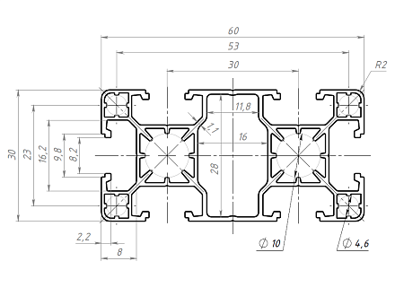 Алюминиевый конструкционный профиль 30х60 анодированный | Штука | 24.42.22.130 | 1 | Для профиля сечения | мм | 30 | 60 |  |  |  |  | 10 | Гарантийный срок не менее 12 месяцев с момента приемки товара Заказчиком.
 |  |  |  | 2 | Размер паза | мм | 8 | 8
 |  |  |  | 3 | Центральный канал | мм | 7.3 | 7,3
 |  |  |  | 4 | Стандартная длина | мм | 6000 | 6000
 |  |  |  | 5 | Тип паза |  | Т-паз
 |  |  |  | 6 | Покрытие |  | Анодирование
 |  |  |  | 7 | Материал |  | AlMg0,7Si 6063 Т6
 |  |  |  | 8 | Чертеж
 |  |  |  | 9 | Общее количество метров | м | 60 | 60,7

2 | 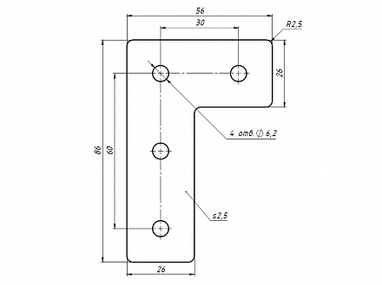 Г-соединитель 60 х90В, паз 8 | Штука | 25.11.23.120 | 1 | Для профиля сечения | мм | 30 | 60 |  |  |  |  | 30 | Гарантийный срок не менее 12 месяцев с момента приемки товара Заказчиком.
 |  |  |  | 2 | Размер паза | мм | 8 | 8
 |  |  |  | 3 | Стандартная длина | мм | 86 | 86
 |  |  |  | 4 | Стандартная ширина | мм | 56 | 56
 |  |  |  | 5 | Тип паза |  | Т-паз
 |  |  |  | 6 | Чертеж

3 | 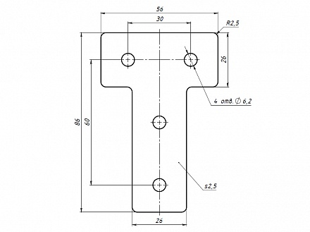 Т-соединитель 60 х90В, паз 8 | Штука | 25.11.23.120 | 1 | Для профиля сечения | мм | 30 | 60 |  |  |  |  | 30 | Гарантийный срок не менее 12 месяцев с момента приемки товара Заказчиком.
 |  |  |  | 2 | Размер паза | мм | 8 | 8
 |  |  |  | 3 | Стандартная длина | мм | 86 | 86
 |  |  |  | 4 | Стандартная ширина | мм | 56 | 56
 |  |  |  | 5 | Тип паза |  | Т-паз
 |  |  |  | 6 | Чертеж

4 | 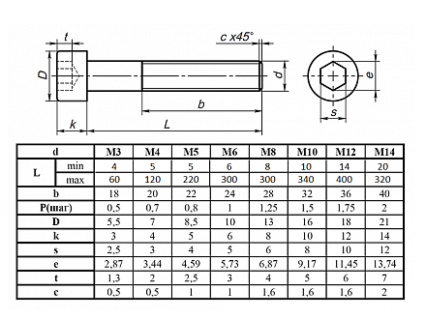 Винт цилиндр. с внутренним шест. М6 х 10 DIN 912 | Штука | 25.11.23.120 | 1 | Для профиля сечения | мм | 30 | 60 |  |  |  |  | 200 | Гарантийный срок не менее 12 месяцев с момента приемки товара Заказчиком.
 |  |  |  | 2 | Размер паза | мм | 8 | 8
 |  |  |  | 3 | Стандартная длина | мм | 10 | 10
 |  |  |  | 4 | Диаметр | мм | 6 | 6
 |  |  |  | 5 | Тип паза |  | Т-паз
 |  |  |  | 6 | Чертеж

5 | 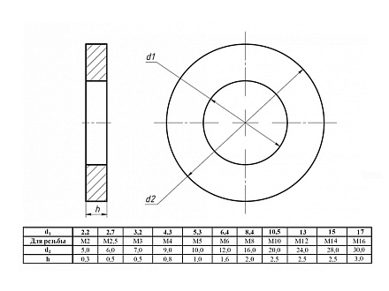 Шайба 6 оцинк. DIN 125 | Штука | 25.11.23.120 | 1 | Для профиля сечения | мм | 30 | 60 |  |  |  |  | 200 | Гарантийный срок не менее 12 месяцев с момента приемки товара Заказчиком.
 |  |  |  | 2 | Размер паза | мм | 8 | 8
 |  |  |  | 3 | Диаметр | мм | 6 | 6
 |  |  |  | 4 | Тип паза |  | Т-паз
 |  |  |  | 5 | Чертеж

6 | 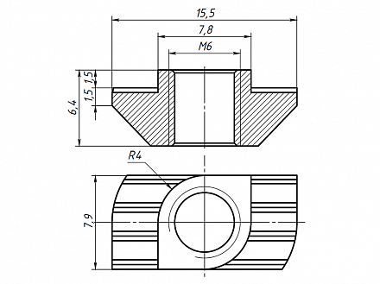 Т-гайка М6, паз 8 | Штука | 25.11.23.120 | 1 | Для профиля сечения | мм | 30 | 60 |  |  |  |  | 200 | Гарантийный срок не менее 12 месяцев с момента приемки товара Заказчиком.
 |  |  |  | 2 | Размер паза | мм | 8 | 8
 |  |  |  | 3 | Резьба | мм | М6 | М6
 |  |  |  | 4 | Тип паза |  | Т-паз
 |  |  |  | 5 | Чертеж

7 | 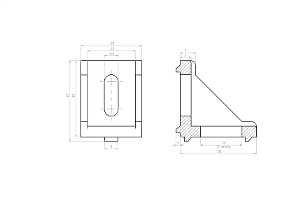 Угловой алюминиевый соединитель 30х30, паз 8 | Штука | 25.11.23.120 | 1 | Для профиля сечения | мм | 30 | 60 |  |  |  |  | 10 | Гарантийный срок не менее 12 месяцев с момента приемки товара Заказчиком.
 |  |  |  | 2 | Размер паза | мм | 8 | 8
 |  |  |  | 3 | Стандартная длина | мм | 35 | 35
 |  |  |  | 4 | Стандартная ширина | мм | 28 | 28
 |  |  |  | 5 | Тип паза |  | Т-паз
 |  |  |  | 6 | Чертеж

8 | 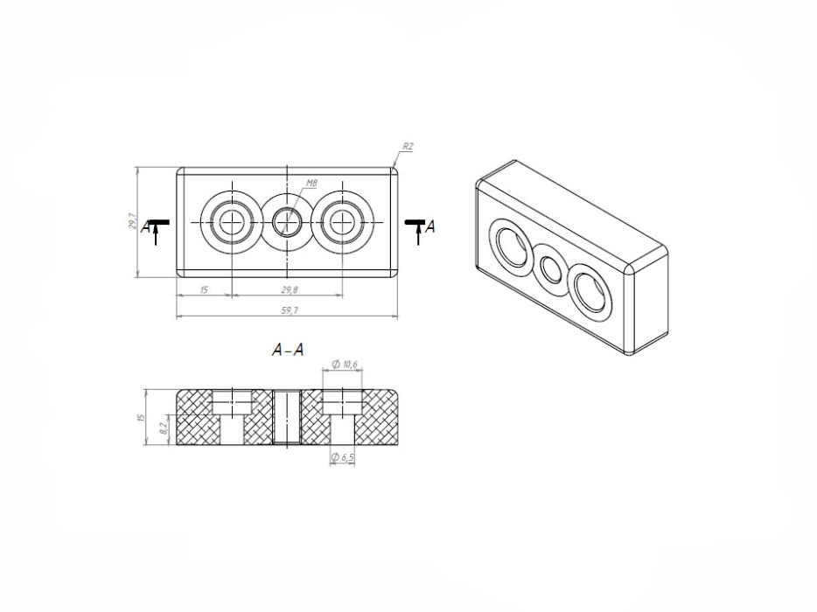 Адаптер 30х60_D (Алюм) для опоры М8 | Штука | 25.11.23.120 | 1 | Для профиля сечения | мм | 30 | 60 |  |  |  |  | 10 | Гарантийный срок не менее 12 месяцев с момента приемки товара Заказчиком.
 |  |  |  | 2 | Размер паза | мм | 8 | 8
 |  |  |  | 3 | Стандартная длина | мм | 59.7 | 60
 |  |  |  | 4 | Стандартная ширина | мм | 29.7 | 30
 |  |  |  | 5 | Тип паза |  | Т-паз
 |  |  |  | 6 | Чертеж

9 | 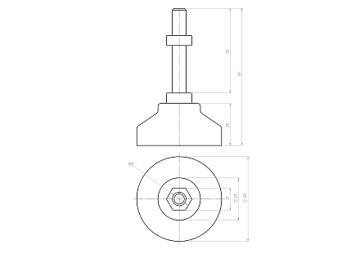 Опора регулируемая Ф50 М8х50 | Штука | 25.11.23.120 | 1 |  | мм | 30 | 60 |  |  |  |  | 10 | Гарантийный срок не менее 12 месяцев с момента приемки товара Заказчиком.
 |  |  |  | 2 | Размер паза | мм | 8 | 8
 |  |  |  | 3 | Стандартная длина | мм | 81 | 81
 |  |  |  | 4 | Стандартная ширина | мм | 50 | 50
 |  |  |  | 5 | Тип паза |  | Т-паз
 |  |  |  | 6 | Чертеж

10 | Винт цилиндр. с внутренним шест. М6 х 25 DIN 912 | Штука | 25.11.23.120 | 1 | Для профиля сечения | мм | 30 | 60 |  |  |  |  | 50 | Гарантийный срок не менее 12 месяцев с момента приемки товара Заказчиком.
 |  |  |  | 2 | Размер паза | мм | 8 | 8
 |  |  |  | 3 | Стандартная длина | мм | 25 | 25
 |  |  |  | 4 | Диаметр | мм |  | 6
 |  |  |  | 5 | Тип паза |  | Т-паз
 |  |  |  | 6 | Чертеж

